Thống kê Doanh Thu Nhan Vien Th
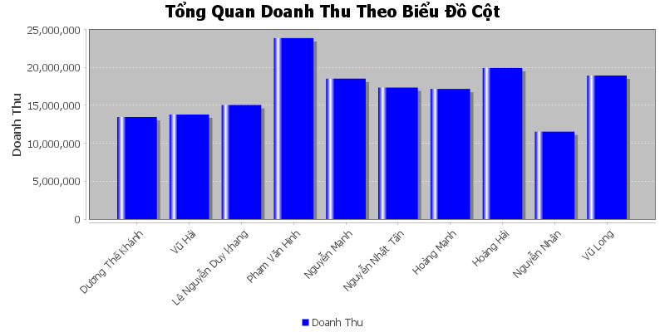
Doanh Thu Cua Nha Ga Go Vap
Năm | Doanh Thu
Dương Thế Khánh | 13,461,000
Vũ Hải | 13,794,000
Lê Nguyễn Duy khang | 15,042,000
Phạm Văn Hinh | 23,868,000
Nguyễn Mạnh | 18,516,000
Nguyễn Nhật Tấn | 17,340,000
Hoàng Mạnh | 17,166,000
Hoàng Hải | 19,938,000
Nguyễn Nhân | 11,532,000
Vũ Long | 18,927,000

